XAUUSD
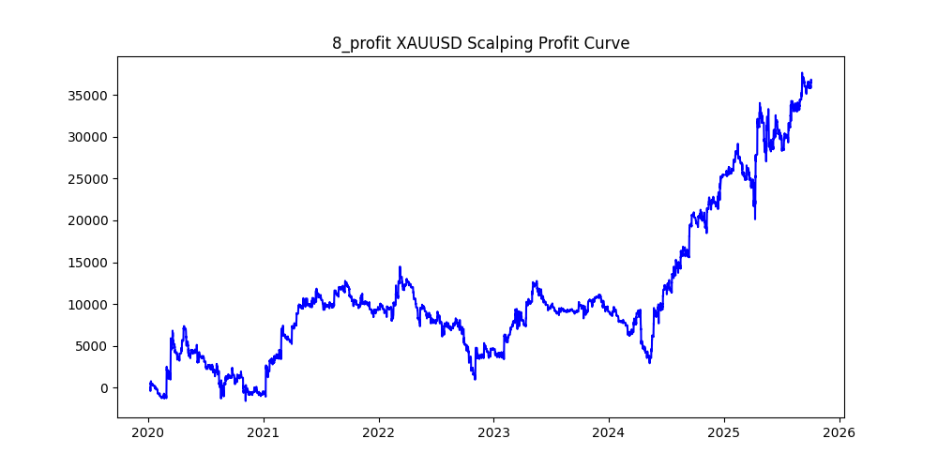
symbol | i | ma_term | ma_method | atr_term | atr_shift_multiply | supertrend_atr_term | supertrend_minutes | supertrend_multiply | heikin_minutes | heikin_threshold | sl | sl_loose | position_max | volume | trades | win_rate | profit_mean | profit_median | drawdown_min | profit
XAUUSD | 8 | 10 | ema | 30 | 0.4 | 25 | 15 | 2.8 | 60 | 0.04 | 19 |  | 20 | 0.01 | 77547 | 0.37701007131 | 0.47446928959 | -1.65 | -13529.84 | 36793.67 | -0.36772194782
XAUUSD | 0 | 6 | ema | 18 | 0.2 | 30 | 30 | 1.4 | 30 | 0.04 | 29 |  | 20 | 0.01 | 88867 | 0.37378329414 | 0.33078893177 | -1.41 | -17669.45 | 29396.22 | -0.60107898226
XAUUSD | 2 | 6 | sma | 12 | 0.6 | 20 | 30 | 1.8 | 60 | 0.04 | 9 |  | 20 | 0.01 | 75359 | 0.3752836423 | 0.34759763266 | -1.55 | -10051.67 | 26194.61 | -0.38373046974
XAUUSD | 12 | 16 | ema | 20 | 0.8 | 25 | 15 | 2.8 | 60 | 0.04 | 13 |  | 20 | 0.01 | 53495 | 0.3694737826 | 0.45234620058 | -1.62 | -9034.48 | 24198.26 | -0.37335246419
XAUUSD | 4 | 6 | ema | 22 | 0.4 | 30 | 30 | 1.4 | 90 | 0.08 | 13 |  | 20 | 0.01 | 69446 | 0.37357083201 | 0.3279731014 | -1.37 | -10942.31 | 22776.42 | -0.48042273544
XAUUSD | 5 | 10 | sma | 30 | 0.8 | 10 | 30 | 1.6 | 90 | 0.04 | 15 |  | 20 | 0.01 | 62015 | 0.37216802387 | 0.35890461985 | -1.37 | -9305.6 | 22257.47 | -0.41808884837
XAUUSD | 19 | 28 | ema | 24 | 0.6 | 25 | 15 | 2.4 | 120 | 0.04 | 30 |  | 20 | 0.01 | 54671 | 0.36198350131 | 0.36460335461 | -1.54 | -10032.91 | 19933.23 | -0.50332585336
XAUUSD | 16 | 8 | sma | 30 | 1.2 | 10 | 30 | 1.6 | 60 | 0.06 | 26 |  | 20 | 0.01 | 29803 | 0.37727745529 | 0.6326346341 | -1.31 | -3658.21 | 18854.41 | -0.19402410364
XAUUSD | 34 | 28 | sma | 16 | 1 | 30 | 30 | 2 | 90 | 0.02 | 27 |  | 20 | 0.01 | 50769 | 0.37995627253 | 0.34127814217 | -1.56 | -10187.61 | 17326.35 | -0.58798362032
XAUUSD | 47 | 20 | sma | 28 | 0.4 | 20 | 30 | 1.6 | 90 | 0.06 | 16 |  | 20 | 0.01 | 47399 | 0.37344669719 | 0.32388046161 | -1.52 | -5253.06 | 15351.61 | -0.3421830023
XAUUSD | 33 | 30 | sma | 10 | 0.4 | 25 | 30 | 1.8 | 90 | 0.08 | 16 |  | 20 | 0.01 | 32561 | 0.39148060563 | 0.42724087098 | -1.68 | -4887.12 | 13911.39 | -0.35130350023
XAUUSD | 27 | 28 | sma | 12 | 1 | 10 | 30 | 1.8 | 120 | 0.09 | 12 |  | 20 | 0.01 | 31201 | 0.38322489664 | 0.41963366559 | -1.54 | -6123.83 | 13092.99 | -0.46771822174
XAUUSD | 35 | 20 | ema | 22 | 1 | 40 | 30 | 2.4 | 120 | 0.03 | 19 |  | 20 | 0.01 | 53921 | 0.40741084179 | 0.23898202927 | -1.55 | -13461.56 | 12886.15 | -1.0446533682
XAUUSD | 31 | 30 | sma | 6 | 1.2 | 30 | 15 | 2.6 | 120 | 0.02 | 19 |  | 20 | 0.01 | 48788 | 0.3459662212 | 0.24433405756 | -1.53 | -9170.48 | 11920.57 | -0.76929878353
XAUUSD | 24 | 24 | sma | 18 | 1.6 | 10 | 30 | 1.4 | 120 | 0.08 | 14 |  | 20 | 0.01 | 26990 | 0.36128195628 | 0.41377028529 | -1.16 | -4284.2 | 11167.66 | -0.38362557599
XAUUSD | 39 | 22 | ema | 20 | 1.4 | 25 | 15 | 2.6 | 120 | 0.07 | 21 |  | 20 | 0.01 | 32027 | 0.35451337934 | 0.34197770631 | -1.42 | -6416.11 | 10952.52 | -0.58581130187
XAUUSD | 32 | 10 | sma | 16 | 1.4 | 40 | 30 | 1.6 | 60 | 0.06 | 10 |  | 20 | 0.01 | 24808 | 0.37778136085 | 0.43387012254 | -1.33 | -3232.43 | 10763.45 | -0.30031541931
XAUUSD | 6 | 24 | ema | 24 | 0.6 | 40 | 30 | 1.4 | 120 | 0.02 | 13 |  | 20 | 0.01 | 64577 | 0.35433668334 | 0.15910463478 | -1.53 | -13627.32 | 10274.5 | -1.3263243953
XAUUSD | 20 | 14 | ema | 22 | 0.4 | 40 | 30 | 1.6 | 90 | 0.01 | 1 |  | 20 | 0.01 | 90628 | 0.15746789072 | 0.11177572053 | -1 | -7258.25 | 10130.01 | -0.71650965794
XAUUSD | 22 | 22 | ema | 4 | 1.2 | 30 | 30 | 1.8 | 30 | 0.03 | 21 |  | 20 | 0.01 | 39935 | 0.37298109428 | 0.2166122449 | -1.43 | -5401.61 | 8650.41 | -0.62443398637
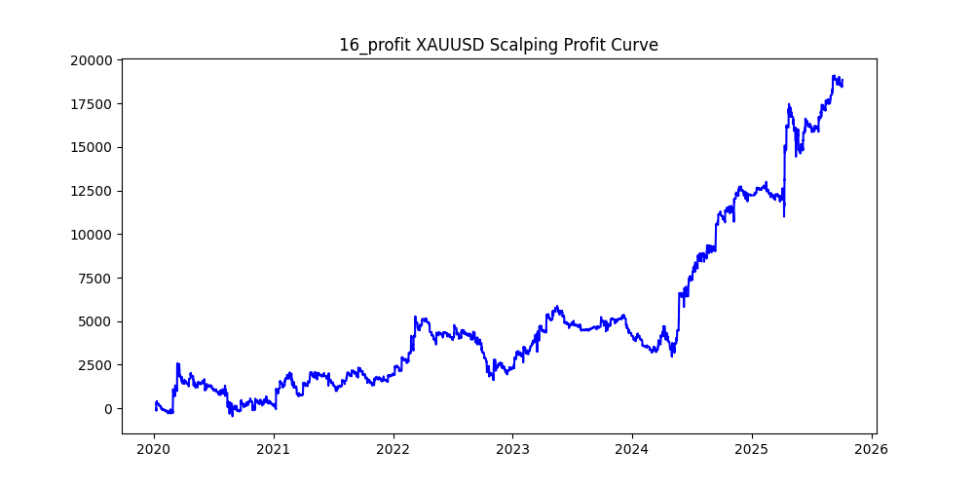
XAUUSD | 28 | 8 | sma | 10 | 0.2 | 30 | 30 | 2.6 | 60 | 0.04 | 5 |  | 20 | 0.01 | 84763 | 0.35495440227 | 0.072603848377 | -2.95 | -19951.27 | 6154.12 | -3.2419371088
XAUUSD | 17 | 14 | ema | 14 | 0.8 | 30 | 30 | 1.6 | 120 | 0.1 | 29 |  | 20 | 0.01 | 40852 | 0.37484088906 | 0.13136443748 | -1.43 | -13008.83 | 5366.5 | -2.4240808721
XAUUSD | 7 | 8 | sma | 20 | 0.2 | 35 | 15 | 2.4 | 120 | 0.05 | 14 |  | 20 | 0.01 | 91118 | 0.36615158366 | 0.046637437169 | -1.59 | -28861.92 | 4249.51 | -6.7918230572
XAUUSD | 46 | 22 | sma | 30 | 1.8 | 35 | 30 | 1.4 | 30 | 0.04 | 20 |  | 20 | 0.01 | 21732 | 0.35721516657 | 0.1873509111 | -1.13 | -5165.81 | 4071.51 | -1.2687700632
XAUUSD | 13 | 20 | sma | 26 | 1 | 40 | 15 | 1.8 | 120 | 0.06 | 22 |  | 20 | 0.01 | 42235 | 0.33268616077 | 0.095562448206 | -1.19 | -8722.12 | 4036.08 | -2.1610374423
XAUUSD | 44 | 16 | ema | 16 | 0.8 | 40 | 30 | 1.2 | 60 | 0.07 | 18 |  | 20 | 0.01 | 36032 | 0.35832038188 | 0.11138710036 | -1.32 | -5462.47 | 4013.5 | -1.3610240439
XAUUSD | 38 | 30 | ema | 26 | 2.2 | 30 | 30 | 1.4 | 120 | 0.1 | 10 |  | 20 | 0.01 | 14798 | 0.35646709015 | 0.21870928504 | -0.95 | -4376.79 | 3236.46 | -1.3523386663
XAUUSD | 41 | 26 | sma | 20 | 0.2 | 40 | 15 | 1.6 | 90 | 0.06 | 22 |  | 20 | 0.01 | 43979 | 0.33561472521 | 0.072672184452 | -1.3 | -9006.81 | 3196.05 | -2.8181067255
XAUUSD | 30 | 16 | ema | 16 | 0.6 | 35 | 4 | 2.8 | 60 | 0.03 | 6 |  | 20 | 0.01 | 66084 | 0.31370679741 | 0.044139277283 | -0.92 | -4000.34 | 2916.9 | -1.371435428
XAUUSD | 36 | 12 | ema | 30 | 0.8 | 35 | 15 | 2.4 | 120 | 0.1 | 24 |  | 20 | 0.01 | 40991 | 0.36029860213 | 0.024786904442 | -1.54 | -15643.44 | 1016.04 | -15.396480454
XAUUSD | 15 | 6 | ema | 10 | 0.8 | 35 | 30 | 1.2 | 90 | 0.05 | 27 |  | 20 | 0.01 | 51012 | 0.35942523328 | -0.0071986983455 | -1.12 | -13056.2 | -367.22 | 35.554163717
XAUUSD | 45 | 26 | sma | 20 | 0.4 | 20 | 15 | 1.6 | 120 | 0.09 | 14 |  | 20 | 0.01 | 37005 | 0.34214295365 | -0.011024456155 | -1.32 | -12786.15 | -407.96 | 31.341675654
XAUUSD | 26 | 10 | sma | 24 | 0.2 | 30 | 15 | 1.4 | 60 | 0.02 | 21 |  | 20 | 0.01 | 95489 | 0.34549529265 | -0.008024903392 | -1.03 | -15857.21 | -766.29 | 20.69348419
XAUUSD | 11 | 16 | ema | 10 | 0.2 | 35 | 10 | 2.2 | 60 | 0.04 | 11 |  | 20 | 0.01 | 68212 | 0.34998240779 | -0.012874714127 | -1.34 | -19461.48 | -878.21 | 22.160394439
XAUUSD | 18 | 22 | ema | 16 | 0.6 | 40 | 15 | 2 | 120 | 0.07 | 17 |  | 20 | 0.01 | 48361 | 0.34558838734 | -0.021775811087 | -1.39 | -16282.15 | -1053.1 | 15.461162283
XAUUSD | 21 | 22 | sma | 24 | 0.4 | 25 | 15 | 1.6 | 120 | 0.09 | 12 |  | 20 | 0.01 | 40055 | 0.34185494944 | -0.050464111846 | -1.3 | -11145.79 | -2021.34 | 5.51405998
XAUUSD | 49 | 8 | ema | 6 | 0.8 | 25 | 4 | 2.6 | 60 | 0.03 | 5 |  | 20 | 0.01 | 62995 | 0.3055956822 | -0.034151440591 | -0.77 | -5538.74 | -2151.37 | 2.574517633
XAUUSD | 40 | 14 | sma | 14 | 0.8 | 20 | 15 | 1.6 | 90 | 0.02 | 6 |  | 20 | 0.01 | 68373 | 0.3322071578 | -0.031748350957 | -1.05 | -15089.52 | -2170.73 | 6.9513573775
XAUUSD | 29 | 30 | sma | 14 | 0.4 | 35 | 30 | 1.2 | 120 | 0.03 | 20 |  | 20 | 0.01 | 53808 | 0.35072851621 | -0.042709262563 | -1.375 | -13563.76 | -2298.1 | 5.9021626561
XAUUSD | 25 | 12 | sma | 4 | 1 | 40 | 10 | 1.8 | 60 | 0.07 | 27 |  | 20 | 0.01 | 36136 | 0.32565862298 | -0.082139141023 | -1.01 | -8394.26 | -2968.18 | 2.8280832025
XAUUSD | 48 | 24 | sma | 30 | 0.8 | 25 | 10 | 1.6 | 90 | 0.05 | 6 |  | 20 | 0.01 | 42789 | 0.31143518194 | -0.078808338592 | -0.91 | -7999.76 | -3372.13 | 2.372316607
XAUUSD | 14 | 8 | sma | 14 | 0.2 | 20 | 30 | 1 | 60 | 0.06 | 10 |  | 20 | 0.01 | 68940 | 0.3576443284 | -0.051592544241 | -1.13 | -16754.73 | -3556.79 | 4.7106323398
XAUUSD | 37 | 4 | sma | 26 | 0.6 | 5 | 15 | 1.2 | 120 | 0.09 | 9 |  | 20 | 0.01 | 58591 | 0.3359048318 | -0.062032564728 | -0.78 | -11232.51 | -3634.55 | 3.0904816277
XAUUSD | 23 | 8 | sma | 30 | 0.8 | 30 | 10 | 2 | 120 | 0.09 | 24 |  | 20 | 0.01 | 45947 | 0.33695344636 | -0.11758809063 | -1.16 | -13433.17 | -5402.82 | 2.4863256596
XAUUSD | 10 | 8 | ema | 14 | 0.4 | 30 | 5 | 2.6 | 120 | 0.09 | 10 |  | 20 | 0.01 | 67391 | 0.32741760769 | -0.093962101764 | -1.11 | -13401.04 | -6332.2 | 2.1163323963
XAUUSD | 9 | 12 | ema | 24 | 0.6 | 35 | 10 | 1.8 | 30 | 0.03 | 19 |  | 20 | 0.01 | 62739 | 0.32788217855 | -0.10107875484 | -1.04 | -8846.46 | -6341.58 | 1.3949930459
XAUUSD | 43 | 6 | sma | 12 | 0.2 | 40 | 4 | 2.8 | 120 | 0.01 | 3 |  | 20 | 0.01 | 143398 | 0.30692896693 | -0.057703942872 | -1.05 | -18603.83 | -8274.63 | 2.248297507
XAUUSD | 42 | 22 | sma | 28 | 0.2 | 25 | 10 | 2 | 120 | 0.06 | 21 |  | 20 | 0.01 | 51950 | 0.33797882579 | -0.1907547642 | -1.3 | -18334.52 | -9909.71 | 1.8501570682
XAUUSD | 1 | 8 | ema | 8 | 0.2 | 35 | 10 | 1.8 | 120 | 0.02 | 29 |  | 20 | 0.01 | 127106 | 0.34035372052 | -0.12214073293 | -1.07 | -20106.88 | -15524.82 | 1.2951441627
XAUUSD | 3 | 6 | sma | 28 | 0.2 | 35 | 10 | 1.6 | 120 | 0.04 | 24 |  | 20 | 0.01 | 114361 | 0.33072463515 | -0.16030534885 | -1.04 | -22768.8 | -18332.68 | 1.2419788051

USDJPY
symbol | i | ma_term | ma_method | atr_term | atr_shift_multiply | supertrend_atr_term | supertrend_minutes | supertrend_multiply | heikin_minutes | heikin_threshold | sl | sl_loose | position_max | volume | trades | win_rate | profit_mean | profit_median | drawdown_min | profit
USDJPY | 1 | 4 | ema | 30 | 0.2 | 5 | 15 | 2.8 | 60 | 0.07 | 0.45 |  | 20 | 0.01 | 58439 | 0.39234073136 | 0.031508478927 | -0.076 | -309.29 | 1841.324 | -0.16797152484
USDJPY | 43 | 8 | ema | 22 | 0.8 | 5 | 30 | 1.2 | 90 | 0.01 | 0.48 |  | 20 | 0.01 | 88323 | 0.35692854636 | 0.014685065045 | -0.032 | -267.377 | 1297.029 | -0.20614573768
USDJPY | 7 | 28 | ema | 12 | 0.2 | 5 | 15 | 2.6 | 60 | 0.05 | 0.26 |  | 20 | 0.01 | 33305 | 0.36327878697 | 0.031244287644 | -0.078 | -131.653 | 1040.591 | -0.12651752706
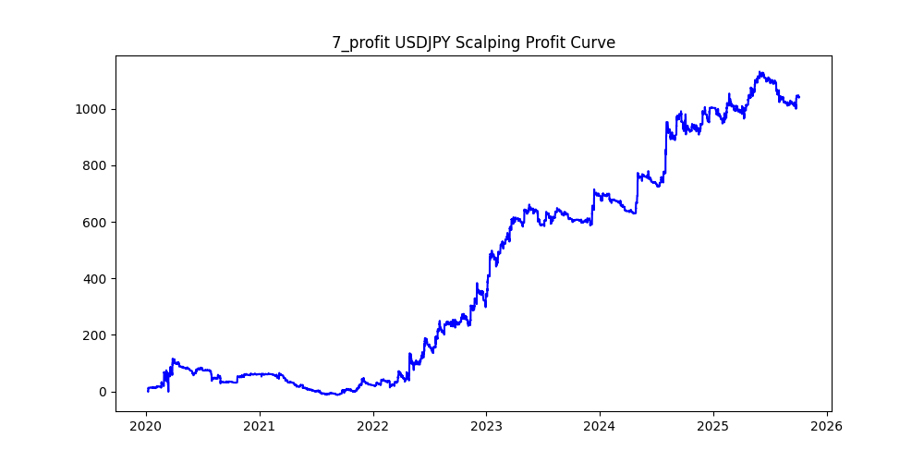
USDJPY | 0 | 10 | ema | 26 | 0.2 | 5 | 30 | 1.2 | 120 | 0.02 | 0.11 |  | 20 | 0.01 | 113933 | 0.30650470013 | 0.008147929046 | -0.057 | -226.408 | 928.318 | -0.24389056336
USDJPY | 22 | 8 | ema | 14 | 0.2 | 10 | 15 | 2.2 | 30 | 0.01 | 0.02 |  | 20 | 0.01 | 124746 | 0.10630400975 | 0.0045208343354 | -0.02 | -93.063 | 563.956 | -0.16501819291
USDJPY | 32 | 6 | ema | 4 | 0.8 | 15 | 15 | 2.8 | 120 | 0.03 | 0.11 |  | 20 | 0.01 | 66491 | 0.29874719887 | 0.0074628445955 | -0.105 | -218.34 | 496.212 | -0.4400135426
USDJPY | 2 | 6 | sma | 22 | 0.2 | 15 | 10 | 1.2 | 120 | 0.01 | 0.41 |  | 20 | 0.01 | 154144 | 0.33814485157 | 0.0030132992526 | -0.022 | -170.154 | 464.482 | -0.36633066513
USDJPY | 21 | 4 | ema | 28 | 0.2 | 25 | 15 | 0.8 | 120 | 0.04 | 0.47 |  | 20 | 0.01 | 132467 | 0.34168509893 | 0.0033117908611 | -0.023 | -208.856 | 438.703 | -0.47607606969
USDJPY | 4 | 8 | sma | 4 | 0.8 | 20 | 15 | 2.6 | 120 | 0.09 | 0.46 |  | 20 | 0.01 | 35917 | 0.38625163572 | 0.01114012863 | -0.067 | -388.142 | 400.12 | -0.97006398081
USDJPY | 17 | 24 | ema | 12 | 1 | 25 | 15 | 2.8 | 120 | 0.06 | 0.31 |  | 20 | 0.01 | 36601 | 0.38485287287 | 0.010685090571 | -0.06 | -351.766 | 391.085 | -0.89946175384
USDJPY | 24 | 6 | sma | 14 | 0.8 | 35 | 30 | 1.8 | 90 | 0.09 | 0.16 |  | 20 | 0.01 | 27408 | 0.31651342674 | 0.012853911267 | -0.12 | -147.986 | 352.3 | -0.4200567698
USDJPY | 41 | 14 | ema | 8 | 0.6 | 40 | 4 | 2.8 | 60 | 0.08 | 0.39 |  | 20 | 0.01 | 24314 | 0.31981574402 | 0.012801595788 | -0.049 | -162.331 | 311.258 | -0.52153197669
USDJPY | 26 | 20 | sma | 4 | 1 | 10 | 30 | 1.8 | 60 | 0.02 | 0.05 |  | 20 | 0.01 | 55292 | 0.18948491644 | 0.0055853649714 | -0.05 | -76.666 | 308.826 | -0.24824982353
USDJPY | 8 | 24 | ema | 16 | 0.2 | 15 | 5 | 2.6 | 30 | 0.02 | 0.4 |  | 20 | 0.01 | 55936 | 0.33127145309 | 0.005319597397 | -0.039 | -155.598 | 297.557 | -0.52291829801
USDJPY | 31 | 12 | ema | 28 | 1 | 15 | 30 | 1.8 | 30 | 0.01 | 0.02 |  | 20 | 0.01 | 65421 | 0.10675471179 | 0.004502636768 | -0.02 | -54.109 | 294.567 | -0.18368995848
USDJPY | 19 | 14 | sma | 14 | 0.8 | 15 | 30 | 2 | 120 | 0.09 | 0.41 |  | 20 | 0.01 | 29807 | 0.40876304224 | 0.0093054651592 | -0.063 | -271.04 | 277.368 | -0.97718554411
USDJPY | 42 | 8 | sma | 6 | 0.8 | 5 | 30 | 2.8 | 120 | 0.09 | 0.22 |  | 20 | 0.01 | 34996 | 0.36992799177 | 0.0076869642245 | -0.143 | -296.057 | 269.013 | -1.1005304576
USDJPY | 29 | 10 | ema | 18 | 0.2 | 30 | 4 | 2.6 | 60 | 0.03 | 0.4 |  | 20 | 0.01 | 85835 | 0.32527523737 | 0.0029715617172 | -0.035 | -208.963 | 255.064 | -0.81925712762
USDJPY | 6 | 28 | ema | 24 | 0.4 | 35 | 10 | 1 | 60 | 0.01 | 0.33 |  | 20 | 0.01 | 70821 | 0.32303977634 | 0.0031631295802 | -0.017 | -108.645 | 224.016 | -0.48498767945
USDJPY | 47 | 30 | ema | 30 | 0.2 | 15 | 30 | 2.6 | 120 | 0.1 | 0.05 |  | 20 | 0.01 | 23148 | 0.15050976326 | 0.0084781838604 | -0.05 | -61.957 | 196.253 | -0.31569963262
USDJPY | 45 | 22 | sma | 8 | 0.6 | 25 | 10 | 2.2 | 120 | 0.1 | 0.13 |  | 20 | 0.01 | 23476 | 0.28279945476 | 0.0079802351338 | -0.082 | -132.394 | 187.344 | -0.70668929883
USDJPY | 3 | 6 | ema | 6 | 0.4 | 10 | 4 | 2.6 | 120 | 0.01 | 0.24 |  | 20 | 0.01 | 145796 | 0.31482345195 | 0.0012494855826 | -0.026 | -354.034 | 182.17 | -1.9434264698
USDJPY | 10 | 12 | sma | 14 | 0.2 | 5 | 30 | 2.4 | 120 | 0.1 | 0.04 |  | 20 | 0.01 | 32958 | 0.12388494447 | 0.0054999393167 | -0.04 | -112.951 | 181.267 | -0.62311948672
USDJPY | 18 | 14 | ema | 16 | 1 | 10 | 30 | 1.6 | 120 | 0.03 | 0.05 |  | 20 | 0.01 | 59582 | 0.19645194858 | 0.0029057601289 | -0.05 | -174.178 | 173.131 | -1.0060474438
USDJPY | 30 | 14 | ema | 30 | 0.8 | 30 | 30 | 0.4 | 30 | 0.02 | 0.17 |  | 20 | 0.01 | 56206 | 0.38750311355 | 0.0030373091841 | -0.014 | -77.745 | 170.715 | -0.45540813637
USDJPY | 23 | 8 | ema | 8 | 0.4 | 25 | 30 | 2.8 | 120 | 0.06 | 0.04 |  | 20 | 0.01 | 69113 | 0.13706538567 | 0.0021845962409 | -0.04 | -260.744 | 150.984 | -1.7269644466
USDJPY | 39 | 18 | sma | 14 | 0.8 | 10 | 10 | 1.4 | 120 | 0.06 | 0.16 |  | 20 | 0.01 | 39259 | 0.31121526274 | 0.0036515193968 | -0.029 | -84.729 | 143.355 | -0.5910432144
USDJPY | 49 | 20 | sma | 10 | 1 | 35 | 10 | 1 | 60 | 0.02 | 0.05 |  | 20 | 0.01 | 48497 | 0.29552343444 | 0.0029087778625 | -0.02 | -67.608 | 141.067 | -0.47926162745
USDJPY | 44 | 8 | ema | 22 | 0.4 | 5 | 4 | 2.4 | 60 | 0.07 | 0.13 |  | 20 | 0.01 | 39820 | 0.29776494224 | 0.0033909593169 | -0.04 | -119.814 | 135.028 | -0.8873270729
USDJPY | 16 | 16 | ema | 10 | 1 | 20 | 4 | 2.2 | 120 | 0.07 | 0.5 |  | 20 | 0.01 | 32921 | 0.29585978555 | 0.0036778348167 | -0.025 | -115.369 | 121.078 | -0.95284857695
USDJPY | 34 | 16 | sma | 22 | 0.8 | 30 | 10 | 0.8 | 120 | 0.05 | 0.03 |  | 20 | 0.01 | 44047 | 0.26035825368 | 0.0025755443049 | -0.03 | -45.751 | 113.445 | -0.40328793689
USDJPY | 38 | 16 | ema | 10 | 0.6 | 30 | 3 | 2.2 | 60 | 0.1 | 0.3 |  | 20 | 0.01 | 15900 | 0.29735849057 | 0.0062996855346 | -0.037 | -57.751 | 100.165 | -0.57655867818
USDJPY | 25 | 10 | ema | 24 | 0.4 | 5 | 2 | 2.8 | 60 | 0.09 | 0.4 |  | 20 | 0.01 | 25525 | 0.2975122429 | 0.0038438785504 | -0.033 | -79.795 | 98.115 | -0.8132803343
USDJPY | 40 | 16 | sma | 4 | 2.2 | 40 | 10 | 1 | 90 | 0.01 | 0.36 |  | 20 | 0.01 | 23751 | 0.3803208286 | 0.0040325038946 | -0.007 | -49.956 | 95.776 | -0.52159204811
USDJPY | 5 | 8 | ema | 8 | 0.2 | 35 | 3 | 2.4 | 120 | 0.07 | 0.36 |  | 20 | 0.01 | 68848 | 0.32396002789 | 0.0011819805949 | -0.03 | -229.572 | 81.377 | -2.8210919547
USDJPY | 11 | 20 | sma | 12 | 0.8 | 20 | 3 | 2.6 | 120 | 0.06 | 0.28 |  | 20 | 0.01 | 37151 | 0.29014023849 | 0.001847541116 | -0.026 | -132.079 | 68.638 | -1.9242839244
USDJPY | 48 | 10 | ema | 30 | 0.8 | 10 | 4 | 2 | 60 | 0.05 | 0.14 |  | 20 | 0.01 | 37558 | 0.2860109697 | 0.001667234677 | -0.025 | -63.378 | 62.618 | -1.0121370852
USDJPY | 9 | 4 | ema | 24 | 0.6 | 20 | 4 | 2.4 | 60 | 0.01 | 0.18 |  | 20 | 0.01 | 85036 | 0.30822239992 | 0.00063197939696 | -0.022 | -192.97 | 53.741 | -3.5907407752
USDJPY | 46 | 20 | sma | 28 | 0.2 | 15 | 15 | 0.2 | 60 | 0.03 | 0.42 |  | 20 | 0.01 | 56354 | 0.43521311708 | 0.00091871029563 | -0.004 | -69.324 | 51.773 | -1.3389990922
USDJPY | 27 | 14 | ema | 24 | 0.8 | 40 | 3 | 2 | 30 | 0.02 | 0.49 |  | 20 | 0.01 | 49156 | 0.28104402311 | 0.0009495076898 | -0.018 | -62.986 | 46.674 | -1.3494879376
USDJPY | 13 | 6 | ema | 30 | 0.4 | 25 | 4 | 2 | 30 | 0.03 | 0.34 |  | 20 | 0.01 | 70177 | 0.30953161292 | 0.00040956438719 | -0.028 | -224.82 | 28.742 | -7.8220026442
USDJPY | 36 | 8 | sma | 24 | 0.4 | 35 | 30 | 0.2 | 60 | 0.01 | 0.36 |  | 20 | 0.01 | 114924 | 0.41074101145 | 0.00021124395253 | -0.009 | -199.055 | 24.277 | -8.1993244635
USDJPY | 33 | 20 | ema | 22 | 0.4 | 35 | 10 | 0.8 | 120 | 0.1 | 0.47 |  | 20 | 0.01 | 27890 | 0.31828612406 | 0.00072079598422 | -0.022 | -68.347 | 20.103 | -3.3998408198
USDJPY | 20 | 22 | sma | 10 | 0.2 | 25 | 3 | 2.8 | 60 | 0.02 | 0.03 |  | 20 | 0.01 | 63817 | 0.19942961907 | 8.985066675E-05 | -0.03 | -110.62 | 5.734 | -19.291942797
USDJPY | 37 | 20 | ema | 26 | 1 | 15 | 30 | 0.2 | 120 | 0.08 | 0.1 |  | 20 | 0.01 | 28010 | 0.40821135309 | -4.8197072474E-06 | -0.011 | -62.017 | -0.135 | 459.38518518
USDJPY | 12 | 28 | ema | 18 | 0.4 | 15 | 15 | 0.6 | 120 | 0.1 | 0.41 |  | 20 | 0.01 | 23840 | 0.33582214765 | -9.2407718121E-05 | -0.019 | -104.22 | -2.203 | 47.308216069
USDJPY | 28 | 6 | sma | 18 | 0.8 | 5 | 15 | 0.8 | 60 | 0.04 | 0.33 |  | 20 | 0.01 | 49582 | 0.34258400226 | -0.00028566818604 | -0.019 | -151.363 | -14.164 | 10.686458628
USDJPY | 35 | 8 | sma | 24 | 0.4 | 5 | 3 | 2 | 60 | 0.04 | 0.09 |  | 20 | 0.01 | 66719 | 0.2828579565 | -0.00050288523509 | -0.024 | -114.187 | -33.552 | 3.403284454
USDJPY | 14 | 14 | sma | 8 | 0.2 | 25 | 15 | 0.6 | 120 | 0.09 | 0.2 |  | 20 | 0.01 | 36580 | 0.32121377802 | -0.0014001093494 | -0.025 | -156.386 | -51.216 | 3.0534598563
USDJPY | 15 | 6 | ema | 6 | 0.2 | 20 | 2 | 2 | 120 | 0.02 | 0.49 |  | 20 | 0.01 | 152711 | 0.30454911565 | -0.0020767659173 | -0.015 | -363.069 | -317.145 | 1.144804427

JP225
symbol | i | ma_term | ma_method | atr_term | atr_shift_multiply | supertrend_atr_term | supertrend_minutes | supertrend_multiply | heikin_minutes | heikin_threshold | sl | sl_loose | position_max | volume | trades | win_rate | profit_mean | profit_median | drawdown_min | profit
JP225 | 25 | 20 | sma | 16 | 0.6 | 10 | 4 | 2 | 90 | 0.1 | 180 |  | 20 | 0.01 | 50839 | 0.28273569504 | 1.616922048 | -13 | -42392 | 82202.7 | -0.51570082248
JP225 | 19 | 12 | sma | 12 | 1.2 | 10 | 10 | 1 | 90 | 0.08 | 200 |  | 20 | 0.01 | 47349 | 0.31793702085 | 1.294526178 | -8 | -30195 | 61294.52 | -0.49262152636
JP225 | 20 | 26 | ema | 14 | 0.8 | 35 | 4 | 1.8 | 90 | 0.08 | 400 |  | 20 | 0.01 | 46883 | 0.277136702 | 1.0790233134 | -10 | -42939 | 50587.85 | -0.84880065075
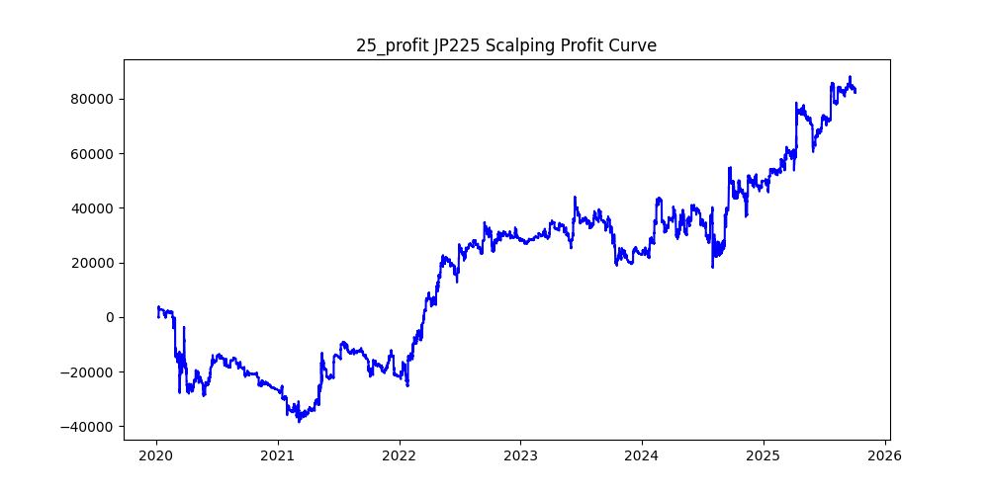
JP225 | 28 | 28 | sma | 28 | 1.6 | 10 | 30 | 2.6 | 30 | 0.1 | 360 |  | 20 | 0.01 | 18342 | 0.39019736125 | 2.743285356 | -42 | -171576.66 | 50317.34 | -3.4098913019
JP225 | 3 | 4 | sma | 16 | 0.6 | 15 | 3 | 2.2 | 90 | 0.1 | 240 |  | 20 | 0.01 | 79992 | 0.2948419842 | 0.57011088609 | -12 | -56586 | 45604.31 | -1.2408037749
JP225 | 30 | 22 | sma | 14 | 0.2 | 30 | 4 | 0.6 | 90 | 0.04 | 380 |  | 20 | 0.01 | 68439 | 0.35018045267 | 0.56987813966 | -2.5 | -21084.36 | 39001.89 | -0.54059841715
JP225 | 15 | 24 | ema | 8 | 1.4 | 35 | 30 | 2.4 | 120 | 0.04 | 260 |  | 20 | 0.01 | 50092 | 0.38533099098 | 0.75755789348 | -35 | -257949.81 | 37947.59 | -6.7975281171
JP225 | 46 | 18 | ema | 28 | 0.6 | 30 | 2 | 2.8 | 30 | 0.02 | 240 |  | 20 | 0.01 | 80627 | 0.27490790926 | 0.4457655624 | -10 | -57671 | 35940.74 | -1.6046135945
JP225 | 2 | 14 | sma | 20 | 0.2 | 20 | 2 | 2.2 | 120 | 0.05 | 300 |  | 20 | 0.01 | 99427 | 0.27928027598 | 0.35419644563 | -10 | -61337 | 35216.69 | -1.7417025848
JP225 | 36 | 28 | sma | 4 | 0.6 | 10 | 4 | 0.8 | 120 | 0.06 | 200 |  | 20 | 0.01 | 43344 | 0.34869878184 | 0.80798103544 | -3 | -19863.36 | 35021.13 | -0.56718215546
JP225 | 8 | 18 | sma | 10 | 0.2 | 15 | 2 | 2 | 90 | 0.07 | 260 |  | 20 | 0.01 | 71035 | 0.26448933624 | 0.43740578588 | -8 | -64040.78 | 31071.12 | -2.0611030436
JP225 | 40 | 12 | sma | 10 | 1 | 15 | 4 | 0.6 | 120 | 0.07 | 100 |  | 20 | 0.01 | 31359 | 0.41487292324 | 0.93072833955 | 0 | -11053 | 29186.71 | -0.37869975753
JP225 | 35 | 4 | ema | 8 | 1 | 5 | 4 | 1.4 | 90 | 0.03 | 100 |  | 20 | 0.01 | 16943 | 0.32933955026 | 1.5991996695 | -3 | -6614 | 27095.24 | -0.24410191606
JP225 | 11 | 20 | sma | 14 | 0.2 | 30 | 5 | 1 | 90 | 0.02 | 220 |  | 20 | 0.01 | 91012 | 0.3020700567 | 0.29351986551 | -5 | -57738 | 26713.83 | -2.1613523782
JP225 | 42 | 30 | ema | 28 | 0.4 | 35 | 4 | 0.4 | 30 | 0.08 | 40 |  | 20 | 0.01 | 29073 | 0.38396450315 | 0.85709868263 | -2 | -5997 | 24918.43 | -0.24066524255
JP225 | 33 | 28 | sma | 24 | 0.2 | 20 | 10 | 0.8 | 120 | 0.03 | 220 |  | 20 | 0.01 | 75880 | 0.32282551397 | 0.30927253558 | -7 | -58804 | 23467.6 | -2.5057526121
JP225 | 24 | 30 | ema | 22 | 0.4 | 40 | 4 | 1.8 | 120 | 0.01 | 140 |  | 20 | 0.01 | 81468 | 0.28967201846 | 0.2444897383 | -10 | -101852 | 19918.09 | -5.1135425134
JP225 | 37 | 24 | sma | 30 | 1.4 | 25 | 10 | 0.8 | 30 | 0.08 | 80 |  | 20 | 0.01 | 17118 | 0.38199556023 | 1.152914476 | -4 | -15633 | 19735.59 | -0.79212225224
JP225 | 0 | 10 | sma | 8 | 0.8 | 25 | 4 | 1.6 | 60 | 0.02 | 80 |  | 20 | 0.01 | 89608 | 0.28842290867 | 0.21045040621 | -9 | -66473 | 18858.04 | -3.5249156328
JP225 | 49 | 26 | ema | 18 | 0.6 | 10 | 5 | 1 | 90 | 0.04 | 100 |  | 20 | 0.01 | 56491 | 0.3215379441 | 0.3207429502 | -5 | -35606 | 18119.09 | -1.9651097268
JP225 | 44 | 8 | sma | 28 | 2.4 | 5 | 30 | 2.6 | 120 | 0.01 | 40 |  | 20 | 0.01 | 12746 | 0.24250745332 | 1.3633304566 | -40 | -37542.08 | 17377.01 | -2.160445324
JP225 | 10 | 12 | sma | 8 | 0.8 | 5 | 4 | 1.2 | 120 | 0.02 | 400 |  | 20 | 0.01 | 78250 | 0.29084984026 | 0.17790108626 | -5 | -38871.4 | 13920.76 | -2.7923331772
JP225 | 9 | 20 | ema | 18 | 0.4 | 5 | 4 | 1.2 | 30 | 0.02 | 120 |  | 20 | 0.01 | 80579 | 0.28681170032 | 0.16856637585 | -5 | -46957.85 | 13582.91 | -3.4571273755
JP225 | 43 | 24 | sma | 8 | 0.4 | 35 | 3 | 0.4 | 90 | 0.02 | 60 |  | 20 | 0.01 | 59212 | 0.3750253327 | 0.21651911775 | 0 | -15108 | 12820.53 | -1.1784224209
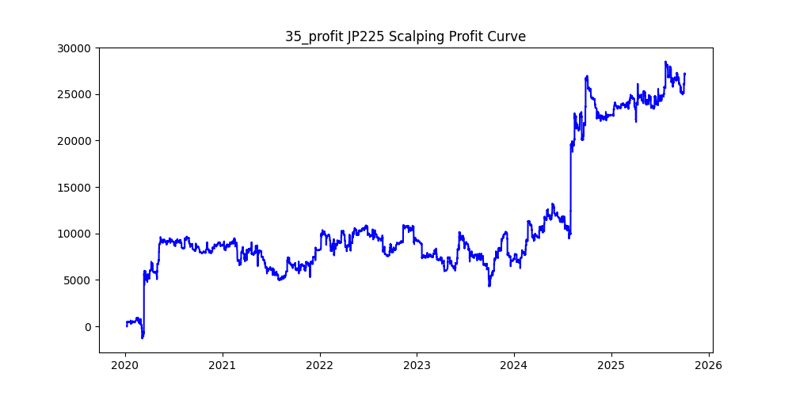
JP225 | 16 | 20 | sma | 8 | 0.8 | 25 | 2 | 2.8 | 90 | 0.06 | 80 |  | 20 | 0.01 | 55939 | 0.26391247609 | 0.22159280645 | -10 | -52169 | 12395.68 | -4.2086436565
JP225 | 45 | 6 | sma | 20 | 2 | 5 | 30 | 2.8 | 90 | 0.05 | 40 |  | 20 | 0.01 | 11349 | 0.23878755838 | 0.86505507093 | -40 | -35095.53 | 9817.51 | -3.5747893305
JP225 | 32 | 16 | sma | 12 | 0.6 | 40 | 3 | 0.6 | 30 | 0.03 | 400 |  | 20 | 0.01 | 45982 | 0.36701317907 | 0.1961889435 | -1 | -16067 | 9021.16 | -1.7810348115
JP225 | 47 | 8 | ema | 16 | 0.6 | 15 | 2 | 2 | 60 | 0.04 | 200 |  | 20 | 0.01 | 91278 | 0.26056662065 | 0.076680141984 | -7 | -64753.72 | 6999.21 | -9.251575535
JP225 | 31 | 20 | ema | 22 | 0.4 | 35 | 2 | 2.8 | 90 | 0.04 | 180 |  | 20 | 0.01 | 84491 | 0.2874507344 | 0.036328247979 | -12 | -64741.44 | 3069.41 | -21.09247054
JP225 | 39 | 14 | sma | 4 | 0.4 | 30 | 5 | 1 | 120 | 0.07 | 320 |  | 20 | 0.01 | 81306 | 0.29757951443 | 0.031120950483 | -6 | -65827 | 2530.32 | -26.015286604
JP225 | 7 | 6 | sma | 22 | 0.2 | 10 | 2 | 1.4 | 30 | 0.01 | 360 |  | 20 | 0.01 | 172426 | 0.28116989317 | 0.014555693457 | -5 | -45101.22 | 2509.78 | -17.970188622
JP225 | 18 | 4 | ema | 18 | 0.6 | 25 | 2 | 2.2 | 60 | 0.06 | 140 |  | 20 | 0.01 | 64072 | 0.27316144338 | -0.1357491572 | -9 | -64801 | -8697.72 | 7.4503433084
JP225 | 27 | 12 | sma | 18 | 2.2 | 30 | 30 | 2.6 | 90 | 0.02 | 60 |  | 20 | 0.01 | 25401 | 0.29333490807 | -0.36784102988 | -60 | -84338 | -9343.53 | 9.0263529951
JP225 | 34 | 16 | sma | 20 | 0.6 | 35 | 4 | 1.6 | 30 | 0.07 | 180 |  | 20 | 0.01 | 43816 | 0.28790852657 | -0.25960722111 | -10 | -56508 | -11374.95 | 4.9677581
JP225 | 22 | 16 | sma | 14 | 1 | 15 | 2 | 2.6 | 90 | 0.06 | 400 |  | 20 | 0.01 | 51240 | 0.24886807182 | -0.35387704918 | -9 | -58461 | -18132.66 | 3.2240719233
JP225 | 14 | 10 | sma | 30 | 0.2 | 15 | 3 | 2 | 60 | 0.07 | 140 |  | 20 | 0.01 | 89867 | 0.30199071962 | -0.21098234057 | -12.5 | -116334 | -18960.35 | 6.1356462302
JP225 | 4 | 16 | ema | 28 | 0.4 | 20 | 2 | 2 | 90 | 0.03 | 320 |  | 20 | 0.01 | 93594 | 0.25740966301 | -0.25404395581 | -7.5 | -68744.13 | -23776.99 | 2.8912040591
JP225 | 48 | 20 | sma | 10 | 0.4 | 30 | 3 | 1.8 | 90 | 0.05 | 160 |  | 20 | 0.01 | 71204 | 0.28103758216 | -0.35135329476 | -10 | -80750 | -25017.76 | 3.2277070369
JP225 | 12 | 12 | ema | 22 | 0.2 | 40 | 4 | 1.6 | 60 | 0.02 | 320 |  | 20 | 0.01 | 131127 | 0.3064281193 | -0.19828402999 | -10 | -123319 | -26000.39 | 4.742967317
JP225 | 17 | 28 | ema | 28 | 0.6 | 20 | 2 | 2 | 120 | 0.05 | 400 |  | 20 | 0.01 | 50912 | 0.25286769327 | -0.58033764142 | -6 | -51604 | -29546.15 | 1.7465558118
JP225 | 1 | 12 | sma | 30 | 0.2 | 10 | 2 | 2.4 | 120 | 0.07 | 280 |  | 20 | 0.01 | 99329 | 0.2809451419 | -0.31229318729 | -10 | -78885.85 | -31019.77 | 2.543083008
JP225 | 5 | 28 | sma | 22 | 0.8 | 20 | 4 | 1.6 | 60 | 0.04 | 140 |  | 20 | 0.01 | 46248 | 0.28001210863 | -0.79083311711 | -7.5 | -67006 | -36574.45 | 1.8320439542
JP225 | 41 | 14 | ema | 18 | 0.2 | 15 | 4 | 1.8 | 120 | 0.09 | 300 |  | 20 | 0.01 | 90564 | 0.30336557573 | -0.41328110507 | -12.5 | -125755 | -37428.39 | 3.3598826987
JP225 | 6 | 28 | ema | 20 | 0.8 | 40 | 2 | 2.4 | 90 | 0.01 | 220 |  | 20 | 0.01 | 58991 | 0.25397094472 | -0.6782544795 | -8 | -76107 | -40010.91 | 1.9021561869
JP225 | 38 | 24 | sma | 26 | 1.2 | 15 | 2 | 2.6 | 60 | 0.04 | 360 |  | 20 | 0.01 | 34589 | 0.23620226083 | -1.1948075978 | -7 | -64283 | -41327.2 | 1.5554646819
JP225 | 29 | 26 | ema | 30 | 0.2 | 20 | 2 | 2.4 | 90 | 0.04 | 400 |  | 20 | 0.01 | 79220 | 0.27552385761 | -0.54268404443 | -10 | -95099 | -42991.43 | 2.212045517
JP225 | 21 | 8 | ema | 20 | 0.2 | 20 | 2 | 1.8 | 60 | 0.02 | 220 |  | 20 | 0.01 | 158625 | 0.28173995272 | -0.29429516154 | -8 | -93288.32 | -46682.57 | 1.9983544179
JP225 | 23 | 28 | ema | 4 | 0.8 | 35 | 2 | 2.4 | 60 | 0.1 | 100 |  | 20 | 0.01 | 30233 | 0.25032249529 | -1.6818777495 | -10 | -90985 | -50848.21 | 1.7893451903
JP225 | 26 | 14 | sma | 8 | 0.2 | 20 | 10 | 0.8 | 30 | 0.09 | 180 |  | 20 | 0.01 | 46640 | 0.32171955403 | -1.7640460978 | -10 | -103308 | -82275.11 | 1.255640983
JP225 | 13 | 26 | ema | 26 | 1 | 40 | 30 | 2.4 | 30 | 0.06 | 340 |  | 20 | 0.01 | 33548 | 0.37978418982 | -3.6092053178 | -40 | -267840.59 | -121081.62 | 2.2120664557

US100
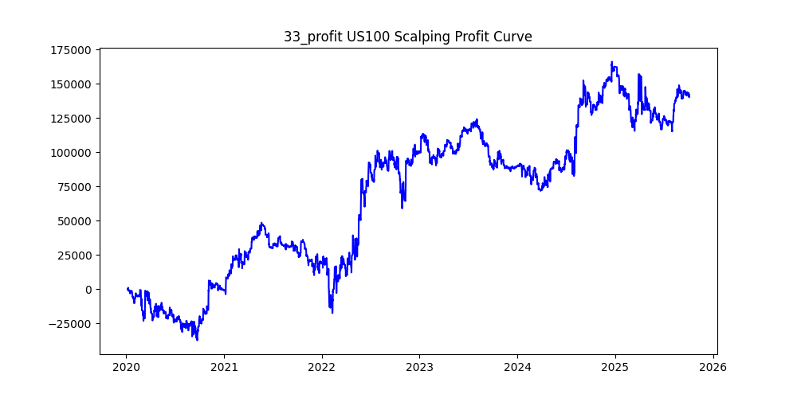
symbol | i | ma_term | ma_method | atr_term | atr_shift_multiply | supertrend_atr_term | supertrend_minutes | supertrend_multiply | heikin_minutes | heikin_threshold | sl | sl_loose | position_max | volume | trades | win_rate | profit_mean | profit_median | drawdown_min | profit
US100 | 33 | 20 | ema | 30 | 1.6 | 35 | 30 | 2.4 | 90 | 0.04 | 140 |  | 20 | 0.01 | 35367 | 0.39420929115 | 3.9824005429 | -16.5 | -66176.3 | 140845.56 | -0.4698500968
US100 | 2 | 12 | ema | 18 | 0.6 | 35 | 30 | 2.8 | 120 | 0.04 | 360 |  | 20 | 0.01 | 80316 | 0.41741371582 | 1.2886925395 | -17.2 | -291071.35 | 103502.63 | -2.8122121148
US100 | 3 | 26 | sma | 22 | 0.2 | 35 | 30 | 2.6 | 120 | 0.07 | 400 |  | 20 | 0.01 | 45561 | 0.41869142468 | 2.0011233292 | -18.3 | -204155.8 | 91173.18 | -2.2392089428
US100 | 20 | 22 | sma | 14 | 0.8 | 35 | 30 | 1.2 | 90 | 0.03 | 400 |  | 20 | 0.01 | 57603 | 0.36020693367 | 1.3970161276 | -11.6 | -109054.62 | 80472.32 | -1.3551817569
US100 | 14 | 4 | sma | 6 | 0.2 | 40 | 4 | 2.2 | 60 | 0.01 | 40 |  | 20 | 0.01 | 224935 | 0.32480494365 | 0.27923448996 | -6.2 | -106692.9 | 62809.61 | -1.6986715886
US100 | 16 | 12 | ema | 30 | 0.4 | 40 | 10 | 1.8 | 90 | 0.05 | 240 |  | 20 | 0.01 | 98970 | 0.32819036072 | 0.60334475093 | -9.6 | -152125.8 | 59713.03 | -2.5476148171
US100 | 24 | 22 | sma | 30 | 1.2 | 40 | 30 | 1.8 | 60 | 0.03 | 280 |  | 20 | 0.01 | 43857 | 0.37056798231 | 1.1273969948 | -16.2 | -110960.98 | 49444.25 | -2.244163477
US100 | 41 | 8 | ema | 4 | 0.4 | 5 | 3 | 2.4 | 120 | 0.09 | 60 |  | 20 | 0.01 | 99462 | 0.29964207436 | 0.47421155818 | -6.4 | -37477.2 | 47166.03 | -0.79458033674
US100 | 11 | 10 | ema | 28 | 0.6 | 35 | 5 | 2.2 | 90 | 0.02 | 40 |  | 20 | 0.01 | 112860 | 0.31306042885 | 0.4132351586 | -6.5 | -67230.7 | 46637.72 | -1.4415520313
US100 | 26 | 24 | ema | 22 | 1 | 20 | 5 | 2 | 120 | 0.02 | 340 |  | 20 | 0.01 | 66760 | 0.29313960455 | 0.65177711204 | -4.8 | -25119.8 | 43512.64 | -0.5772989182
US100 | 21 | 4 | ema | 16 | 0.6 | 35 | 30 | 2.8 | 120 | 0.1 | 80 |  | 20 | 0.01 | 45884 | 0.38915526109 | 0.74009175312 | -23.5 | -151660.14 | 33958.37 | -4.4660606501
US100 | 17 | 24 | sma | 26 | 0.8 | 5 | 30 | 1.6 | 60 | 0.02 | 260 |  | 20 | 0.01 | 70989 | 0.34539153953 | 0.46771316683 | -13.8 | -248490.4 | 33202.49 | -7.4840892957
US100 | 31 | 22 | ema | 22 | 1.2 | 35 | 10 | 2.8 | 120 | 0.02 | 280 |  | 20 | 0.01 | 67894 | 0.32304769199 | 0.18926959672 | -12.1 | -167434.6 | 12850.27 | -13.029656186
US100 | 46 | 14 | ema | 6 | 1 | 35 | 4 | 2.8 | 90 | 0.03 | 380 |  | 20 | 0.01 | 73620 | 0.29940233632 | 0.15053762565 | -6.9 | -55335.9 | 11082.58 | -4.9930521593
US100 | 32 | 12 | ema | 6 | 0.2 | 40 | 10 | 1.6 | 90 | 0.02 | 400 |  | 20 | 0.01 | 133333 | 0.33101332753 | -0.014684661712 | -8.37 | -152307 | -1957.95 | 77.78901402
US100 | 13 | 18 | sma | 8 | 2 | 40 | 30 | 2.4 | 30 | 0.02 | 180 |  | 20 | 0.01 | 28476 | 0.38183031325 | -0.54088074168 | -17.7 | -128675.5 | -15402.12 | 8.3544018616
US100 | 44 | 12 | ema | 16 | 0.6 | 35 | 10 | 1.6 | 120 | 0.01 | 160 |  | 20 | 0.01 | 118899 | 0.32275292475 | -0.1336642865 | -7.2 | -130340.1 | -15892.55 | 8.2013333291
US100 | 4 | 8 | sma | 28 | 0.2 | 15 | 4 | 2.8 | 60 | 0.02 | 300 |  | 20 | 0.01 | 143153 | 0.32456881798 | -0.12529084266 | -8 | -128055.2 | -17935.76 | 7.1396584254
US100 | 39 | 18 | ema | 10 | 0.4 | 10 | 10 | 1.4 | 90 | 0.03 | 360 |  | 20 | 0.01 | 96820 | 0.32492253667 | -0.19786686635 | -6.5 | -94172.1 | -19157.47 | 4.9156856307
US100 | 27 | 8 | sma | 16 | 0.8 | 30 | 15 | 1.6 | 30 | 0.02 | 220 |  | 20 | 0.01 | 89940 | 0.33418945964 | -0.21562941961 | -9.5 | -160095.7 | -19393.71 | 8.2550321728
US100 | 29 | 30 | sma | 6 | 0.6 | 30 | 10 | 1.4 | 120 | 0.1 | 180 |  | 20 | 0.01 | 43275 | 0.31456961294 | -0.52107313692 | -7.8 | -97366.1 | -22549.44 | 4.317894369
US100 | 47 | 6 | ema | 10 | 0.6 | 30 | 5 | 1.8 | 120 | 0.01 | 320 |  | 20 | 0.01 | 126343 | 0.31565658564 | -0.18930688681 | -4.7 | -61121.56 | -23917.6 | 2.5555055691
US100 | 7 | 10 | ema | 22 | 0.4 | 25 | 10 | 1 | 90 | 0.03 | 80 |  | 20 | 0.01 | 123779 | 0.32970051463 | -0.21131282366 | -4.8 | -65767.5 | -26156.09 | 2.5144239831
US100 | 1 | 8 | sma | 14 | 0.4 | 20 | 5 | 2.2 | 120 | 0.1 | 340 |  | 20 | 0.01 | 86320 | 0.32864921223 | -0.31593014365 | -8 | -115517.1 | -27271.09 | 4.2358812941
US100 | 22 | 18 | ema | 28 | 0.6 | 15 | 5 | 2 | 120 | 0.04 | 120 |  | 20 | 0.01 | 85524 | 0.30108507553 | -0.32131296478 | -6 | -82278.7 | -27479.97 | 2.9941335453
US100 | 34 | 14 | ema | 14 | 0.8 | 30 | 10 | 1.4 | 90 | 0.02 | 200 |  | 20 | 0.01 | 91478 | 0.31705983952 | -0.38010155447 | -5.9 | -82667.8 | -34770.93 | 2.3774975245
US100 | 28 | 24 | ema | 6 | 0.4 | 30 | 10 | 1.6 | 120 | 0.1 | 140 |  | 20 | 0.01 | 57202 | 0.32339778329 | -0.74070294745 | -9.7 | -141191.1 | -42369.69 | 3.3323609401
US100 | 49 | 16 | ema | 6 | 0.6 | 10 | 30 | 1.2 | 60 | 0.02 | 40 |  | 20 | 0.01 | 98704 | 0.31648160156 | -0.44448411412 | -12.8 | -282247.5 | -43872.36 | 6.4333785554
US100 | 25 | 28 | ema | 20 | 1.2 | 40 | 30 | 1 | 90 | 0.01 | 280 |  | 20 | 0.01 | 53154 | 0.34018135982 | -0.85316645972 | -9.7 | -139458.4 | -45349.21 | 3.075211233
US100 | 37 | 6 | ema | 8 | 1 | 5 | 30 | 2 | 30 | 0.05 | 280 |  | 20 | 0.01 | 32910 | 0.36484351261 | -1.4849042844 | -18.2 | -86185.51 | -48868.2 | 1.7636317687
US100 | 36 | 14 | ema | 12 | 0.4 | 30 | 15 | 2.4 | 30 | 0.07 | 160 |  | 20 | 0.01 | 57412 | 0.35496063541 | -0.86478941685 | -18.8 | -214956.1 | -49649.29 | 4.3294899081
US100 | 40 | 10 | ema | 8 | 0.6 | 25 | 15 | 2 | 120 | 0.03 | 280 |  | 20 | 0.01 | 113752 | 0.33970391729 | -0.53696840495 | -12 | -372963.5 | -61081.23 | 6.106024715
US100 | 42 | 12 | sma | 8 | 0.8 | 20 | 10 | 1.6 | 120 | 0.09 | 360 |  | 20 | 0.01 | 63913 | 0.32412811165 | -0.96827844101 | -8.2 | -121047.9 | -61885.58 | 1.9559952415
US100 | 0 | 8 | ema | 18 | 0.4 | 30 | 30 | 2 | 90 | 0.01 | 400 |  | 20 | 0.01 | 134645 | 0.39572951094 | -0.46297916744 | -14.9 | -380286.6 | -62337.83 | 6.1004144674
US100 | 48 | 10 | sma | 20 | 0.6 | 25 | 15 | 1.2 | 60 | 0.05 | 180 |  | 20 | 0.01 | 81615 | 0.330931814 | -0.80754836733 | -8 | -137212.3 | -65908.06 | 2.0818743565
US100 | 6 | 20 | ema | 20 | 0.4 | 40 | 15 | 1.4 | 90 | 0.03 | 200 |  | 20 | 0.01 | 91422 | 0.32938461202 | -0.88544114108 | -9.6 | -251392.1 | -80948.8 | 3.1055691993
US100 | 12 | 4 | ema | 28 | 0.2 | 40 | 15 | 1 | 30 | 0.1 | 160 |  | 20 | 0.01 | 78977 | 0.35409043139 | -1.1372261545 | -8.4 | -150796.3 | -89814.71 | 1.6789710728
US100 | 38 | 18 | sma | 22 | 0.6 | 15 | 5 | 2.8 | 120 | 0.03 | 340 |  | 20 | 0.01 | 85284 | 0.30847521223 | -1.0696188031 | -8.8 | -172298.2 | -91221.37 | 1.888792067
US100 | 15 | 6 | sma | 16 | 1 | 40 | 15 | 1.4 | 30 | 0.03 | 320 |  | 20 | 0.01 | 58186 | 0.33191833087 | -1.6855628502 | -8.4 | -179192.9 | -98076.16 | 1.8270790781
US100 | 9 | 8 | sma | 22 | 0.4 | 20 | 30 | 2.2 | 90 | 0.05 | 220 |  | 20 | 0.01 | 107427 | 0.39491934058 | -0.95367803252 | -17.4 | -492386.4 | -102450.77 | 4.8060780802
US100 | 23 | 28 | ema | 6 | 0.8 | 30 | 15 | 1.4 | 120 | 0.08 | 140 |  | 20 | 0.01 | 53356 | 0.31767748707 | -2.1855002249 | -9.4 | -212252.1 | -116609.55 | 1.8201948297
US100 | 18 | 8 | sma | 6 | 0.8 | 35 | 30 | 0.8 | 120 | 0.06 | 60 |  | 20 | 0.01 | 66965 | 0.34724109609 | -1.7835856044 | -8.6 | -247674.3 | -119437.81 | 2.0736674592
US100 | 19 | 8 | sma | 20 | 0.2 | 35 | 15 | 1.4 | 30 | 0.08 | 160 |  | 20 | 0.01 | 65762 | 0.34226452967 | -2.169173839 | -11.9 | -216998.4 | -142649.21 | 1.5212029565
US100 | 5 | 6 | sma | 22 | 0.2 | 20 | 15 | 1.2 | 120 | 0.04 | 360 |  | 20 | 0.01 | 153735 | 0.34078121443 | -0.9619219436 | -7.9 | -279914.8 | -147881.07 | 1.8928372644
US100 | 43 | 6 | ema | 18 | 0.4 | 35 | 15 | 1.4 | 60 | 0.1 | 160 |  | 20 | 0.01 | 75579 | 0.33276439223 | -2.2674979822 | -11.2 | -247374.8 | -171375.23 | 1.443468814
US100 | 35 | 6 | ema | 22 | 0.6 | 25 | 10 | 2.2 | 120 | 0.02 | 320 |  | 20 | 0.01 | 119552 | 0.32851813437 | -1.4626530715 | -9.8 | -342891 | -174863.1 | 1.9609111356
US100 | 8 | 8 | ema | 10 | 0.2 | 20 | 15 | 0.8 | 90 | 0.08 | 380 |  | 20 | 0.01 | 105750 | 0.34571158392 | -1.7191629314 | -6.3 | -197051.71 | -181801.48 | 1.0838839706
US100 | 10 | 4 | ema | 20 | 0.2 | 10 | 15 | 0.8 | 120 | 0.02 | 140 |  | 20 | 0.01 | 220204 | 0.35220522788 | -0.84009700096 | -4.5 | -227613.85 | -184992.72 | 1.2303935528
US100 | 30 | 8 | sma | 16 | 1.4 | 25 | 30 | 2 | 120 | 0.08 | 320 |  | 20 | 0.01 | 33736 | 0.37132440123 | -6.0346410363 | -16 | -229081.57 | -203584.65 | 1.1252398941
US100 | 45 | 6 | ema | 14 | 0.8 | 15 | 30 | 1.4 | 60 | 0.03 | 340 |  | 20 | 0.01 | 74821 | 0.35153232381 | -3.233905588 | -11.9 | -273728.7 | -241964.05 | 1.1312783862

